位置図（防災）
（参考図面）社会資本整備総合計画

計画の名称 | 北九州市における都市公園の整備による防災機能の向上（防災・安全）
計画の期間 | 平成22年度 ～ 平成26年度 （5年間） | 交付対象 | 北九州市
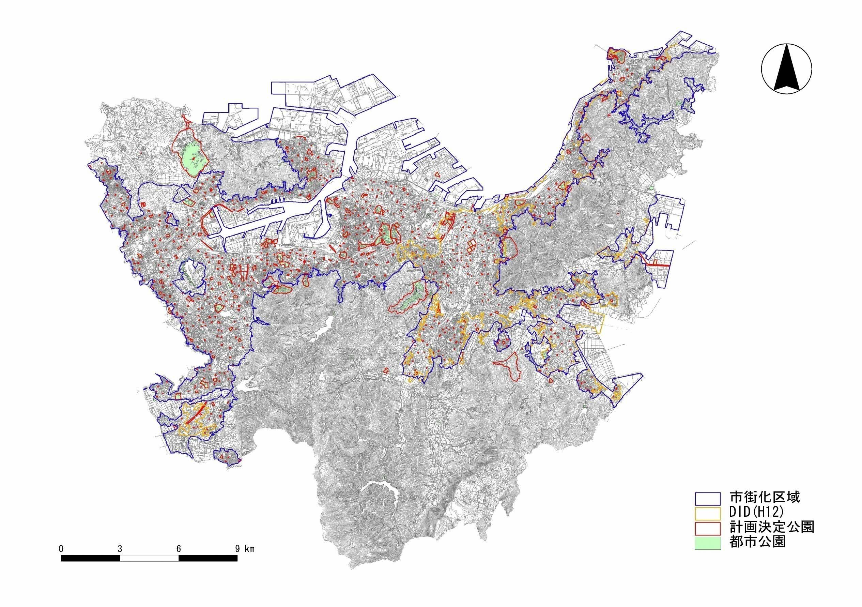

1-A-3
高塔山公園（総合）
1-A-15
都島展望公園（地区）

1-A-5
響灘緑地（広域）
1-A-1
勝山公園（総合）

1-A-2
本城公園（運動）

1-A-4
長野緑地（広域）

